关系图
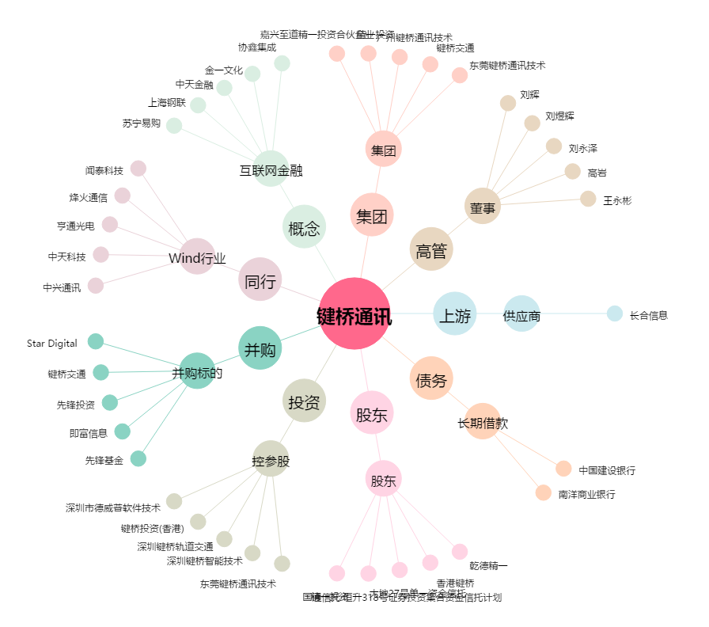
键桥通讯[002316.SZ] - 关系概览图

